土工；基準高
出 来 形 管 理 表

工事名 | 令和○○年度 ○○○工事 |  |  |  |  |  | ○○○建設㈱

 | 工 種 |  | 土工（路床） |  |  |  | 現場代理人 ○○○○

 | 測定特性 |  | 基準高
 |  |  |  |  |  |  | （単位；㎜）
測定月日 | 測点 | 設計値 | 測定値 | 差 |  | 規格値 | 摘 要

５．１ | №15 | 35,500 | 35,502 | ＋ | 2
 | (Ｒ)
〃 | 〃 | 35,550 | 35,560 | ＋ | 10
 | (Ｃ)
〃 | 〃 | 35,600 | 35,595 | － | 5
 | (Ｌ)
５．３ | №17 | 35,400 | 35,402 | ＋ | 2
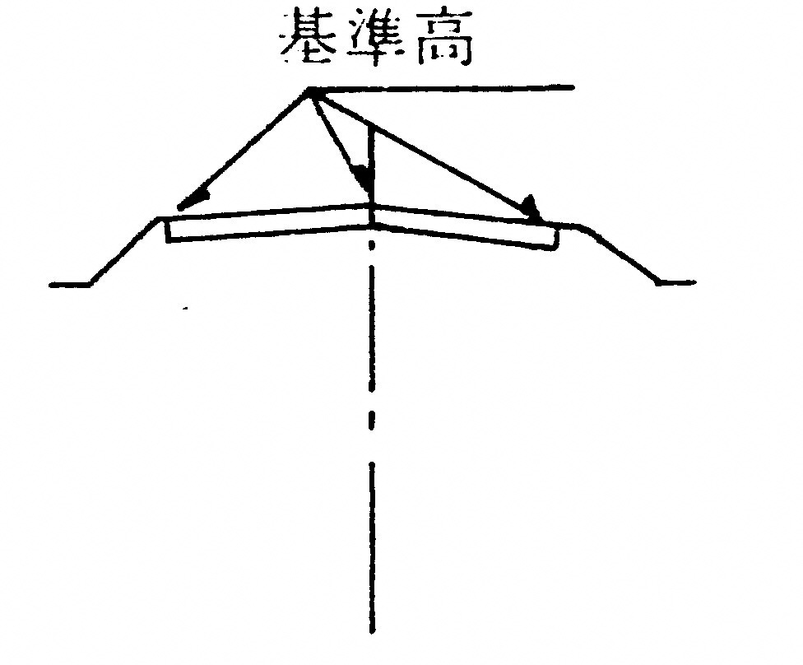
 | (Ｒ)
〃 | 〃 | 35,500 | 35,500 | ± | 0
 | (Ｃ)
〃 | 〃 | 35,400 | 35,403 | ＋ | 3
 | (Ｌ)

